List 1
 | TC | Názov | Popis | Vstupné podmienky | Kroky testu | Očakávaný výsledok | Skutočný výsledok | Stav | Poznámky | Obrázok
Hlavní menu | TC01 | Spustenie programu | Kontrola úspešného spustenia programu po spustení funkcie hlavni_menu() | -- | 1. Spustiť hlavni_menu() | Zobrazí sa nadpis s voľbami v hlavnom menu a výzvou k výberu možnosti | Zobrazil sa nadpis, zoznam akcií a výber možnosti. | Pass | kontrolujem skutočnosť, či sa program vôbec spustí
 | TC02 | Zobrazenie ponuky hl. menu | Kontrola obsahu a zobrazenia textu po spustení programu. | Spustená funkce hlavni_menu() | 1. Spustiť hlavni_menu() 2. kontrola zobrazenia textu 3. kontrola nadpisu 4. kontrola možností 5. kontrola riadku s výzvou na výber možnosti | Po spustení sa zobrazí ponuka hlavného menu podľa priloženého obrázku | Zobrazené menu odpovedá obrázku | Pass | kontrolujem, či zobrazovaný text odpovedá predloženému zadaniu - obsah a rozloženie textu, správne vypísané označenie jednotlivých možností, správna výzva k zadaniu vstupu
 | TC03 | Hlavní menu - možnost č.1 | Kontrola spustenia správnej akcie po výbere možnosti podľa ponuky hlavného menu | Spustená funkce hlavni_menu() | 1. Spustiť hlavni_menu() 2. kontrola zobrazenia ponuky menu 3. zadať číslo 1 4. potvrdiť výber | Po výbere č. 1 sa spustí akcia Přidat úkol. Zobrazí sa pole na vyplnenie názvu úkolu (viz obrázok) | Po výbere č. 1 sa objavil požadovaný riadok na zadanie názvu úkolu | Pass | Ide o testovanie spustenia správnej akcie po výbere konkrétnej možnosti z menu, čo je základná vlastnosť programu.
 | TC04 | Hlavní menu - možnost č.2 | Kontrola spustenia správnej akcie po výbere možnosti podľa ponuky hlavného menu | Spustená funkce hlavni_menu() | 1. Spustiť hlavni_menu() 2. kontrola zobrazenia ponuky menu 3. zadať číslo 2 4. potvrdiť výber | Po výbere č. 2 sa spustí akcia Zobrazit úkol. Zobrazí sa zoznam všetkých uložených úkolov (bude prázdny) a spustí sa znovu ponuka hlavného menu podľa priloženého obrázku | Po výbere č. 2 sa zobrazil prázdny zoznam úloh a hneď na to sa spustila ponuka hlavného menu | Pass | Voľbe č. 2 nepredchádza žiadne vytvorenie nového úkolu, zoznam preto bude prázdny, testujem iba spustenie správnej akcie. | 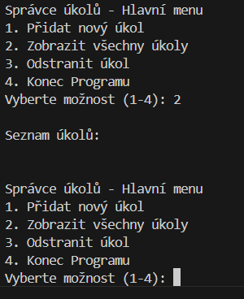
 | TC05 | Hlavní menu - možnost č.3 | Kontrola spustenia správnej akcie po výbere možnosti podľa ponuky hlavného menu | Spustená funkce hlavni_menu() | 1. Spustiť hlavni_menu() 2. kontrola zobrazenia ponuky menu 3. zadať číslo 3 4. potvrdiť výber | Po výbere č. 3 sa spustí akcia Odstraniť úkol. Zobrazí sa zoznam očíslovaných uložených úkolov (bude prázdny) a výzva k výberu č. úkolu, ktorý si prajeme odstrániť (viz obrázek) | Po výbere č. 3 sa zobrazil prázdny zoznam úkolov a výzva k odstráneniu úkolu. | Pass | Voľbe č. 3 nepredchádza žiadne vytvorenie nového úkolu, zoznam preto bude prázdny, testujem iba spustenie správnej akcie. | 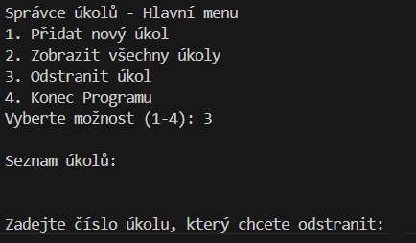
 | TC06 | Hlavní menu - možnost č.4 | Kontrola spustenia správnej akcie po výbere možnosti podľa ponuky hlavného menu | Spustená funkce hlavni_menu() | 1. Spustiť hlavni_menu() 2. kontrola zobrazenia ponuky menu 3. zadať číslo 4 4. potvrdiť výber | Po výbere č. 4 sa objaví hláška Konec programu a program sa ukončí (viz obrázok) | Po výbere č. 4 sa objavila požadovaná hláška a program sa ukončil. | Pass | Ide o testovanie správneho ukončenia programu po výbere konkrétnej možnosti z menu. | 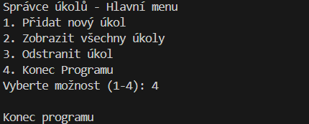
 | TC07 | Hlavní menu - možnost č.0 | Kontrola neplatných hraničných hodnot | Spustená funkce hlavni_menu() | 1. Spustiť hlavni_menu() 2. kontrola zobrazenia ponuky menu 3. zadať číslo 0 4. potvrdiť výber | Po výbere č. 0 sa objaví hláška ZADEJTE PLATNÝ VSTUP . Objaví sa riadok s výzvou k výberu možnosti, tentokrát už bez zobrazenia hlavného menu. | Po výbere č. 0 sa zobrazila hláška o neplatnom vstupu a výzva k vyplneniu nového vstupu. (viz obrázok) | Pass | Testujem možnosti zadania neplatnej voľby hlavného menu. | 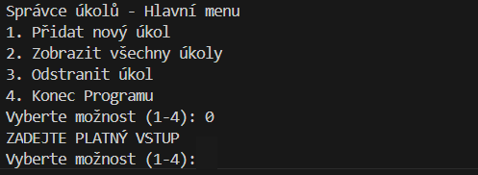
 | TC08 | Hlavní menu - možnost č.5 | Kontrola neplatných hraničných hodnot | Spustená funkce hlavni_menu() | 1. Spustiť hlavni_menu() 2. kontrola zobrazenia ponuky menu 3. zadať číslo 5 4. potvrdiť výber | Po výbere č. 5 sa objaví hláška ZADEJTE PLATNÝ VSTUP . Objaví sa riadok s výzvou k výberu možnosti, tentokrát už bez zobrazenia hlavného menu. | Po výbere č. 5 sa zobrazila hláška o neplatnom vstupu a výzva k vyplneniu nového vstupu. | Pass | Testujem možnosti zadania neplatnej voľby hlavného menu.
 | TC09 | Hlavní menu - platný vstup s 0 na začiatku | Kontrola platných údajov zapsaných vo formáte s nulou na začiatku (napr. 1 ako 01) | Spustená funkce hlavni_menu() | 1. Spustiť hlavni_menu() 2. kontrola zobrazenia ponuky menu 3. zadať číslo 01 4. potvrdiť výber | Po výbere možnosti 01 sa spustí voľba č. 1 v hlavnom menu - Přidat úkol | Po výbere č. 1 sa spustila možnosť Přidat úkol | Pass | V prípade že užívateľ zadá vstup vo formáte s 0 na začiatku (01, 02, 03 alebo 04), bude považovaný za platný a spustí sa požadovaná akce.
 | TC10 | Hlavní menu - vstup vo forme desatinného čísla | Kontrola neplatných vstupných hodnot | Spustená funkce hlavni_menu() | 1. Spustiť hlavni_menu() 2. kontrola zobrazenia ponuky menu 3. zadať ľubovoľné desatinné číslo 4. potvrdiť výber | Po výbere ľubovoľného desatinného čísla sa objaví hláška ZADEJTE PLATNÝ VSTUP . Objaví sa riadok s výzvou k výberu možnosti, tentokrát už bez zobrazenia hlavného menu. | Po zadaní desatinného čísla sa zobrazila hláška o neplatnom vstupu a výzva k vyplneniu nového vstupu. | Pass | Testujem možnosti zadania neplatnej voľby hlavného menu. Desatinné čísla nie sú akceptované ani v prípade, že ich int by odpovedal platnému vstupu (1.0, 2.0, 3.0, 4.0)
 | TC11 | Hlavní menu - vstup vo forme textu | Kontrola neplatných vstupných hodnot | Spustená funkce hlavni_menu() | 1. Spustiť hlavni_menu() 2. kontrola zobrazenia ponuky menu 3. zadať ľubovoľné písmená alebo slová 4. potvrdiť výber | Po výbere ľubovoľného textu sa objaví hláška ZADEJTE PLATNÝ VSTUP . Objaví sa riadok s výzvou k výberu možnosti, tentokrát už bez zobrazenia hlavného menu. | Po zadaní textu sa zobrazila hláška o neplatnom vstupu a výzva k vyplneniu nového vstupu. | Pass | Testujem možnosti zadania neplatnej voľby hlavného menu.
 | TC12 | Hlavní menu - vstup vo forme symbolov | Kontrola neplatných vstupných hodnot | Spustená funkce hlavni_menu() | 1. Spustiť hlavni_menu() 2. kontrola zobrazenia ponuky menu 3. zadať ľubovoľné symboly 4. potvrdiť výber | Po výbere ľubovoľných symbolov sa objaví hláška ZADEJTE PLATNÝ VSTUP . Objaví sa riadok s výzvou k výberu možnosti, tentokrát už bez zobrazenia hlavného menu. | Po zadaní symbolov sa zobrazila hláška o neplatnom vstupu a výzva k vyplneniu nového vstupu. | Pass | Testujem možnosti zadania neplatnej voľby hlavného menu.
 | TC13 | Hlavní menu - zadanie prázdneho vstupu | Kontrola nevyplnenia vstupných hodnot | Spustená funkce hlavni_menu() | 1. Spustiť hlavni_menu() 2. kontrola zobrazenia ponuky menu 3. nezadať nič 4. potvrdiť výber | Po nevyplnení voľby sa objaví hláška ZADEJTE PLATNÝ VSTUP . Objaví sa riadok s výzvou k výberu možnosti, tentokrát už bez zobrazenia hlavného menu. | Po nevyplnení voľby sa zobrazila hláška o neplatnom vstupu a výzva k vyplneniu nového vstupu. | Pass | Testujem možnosti zadania neplatnej voľby hlavného menu.
 | TC14 | Hlavní menu - kombinácia neplatných vstupov | Kontrola kombinácie neplatných vstupov zakončených platným vstupom. | Spustená funkce hlavni_menu() | 1. Spustiť hlavni_menu() 2. kontrola zobrazenia ponuky menu 3. X-krát zadávať a potvrdzovať rôzne neplatné hodnoty 4. nakoniec zadať a potvrdiť platnú hodnotu | Po zadaní neplatnej voľby sa objaví hláška ZADEJTE PLATNÝ VSTUP a následne sa zobrazí nová výzva k výberu voľby bez zobrazenia celého hlavného menu. Toto sa bude opakovať až po výber platného vstupu. | Po každom vyplnení neplatného vstupu sa zobrazila hláška o neplatnom vstupu a výzva k vyplneniu nového vstupu. Po vyplnení platného vstupu sa spustila príslušná akcia (viz obrázok). | Pass | Testujem chovanie aplikácie po zadaní rôznych neplatných vstupov a jej správne spustenie až po zadaní platného vstupu. | 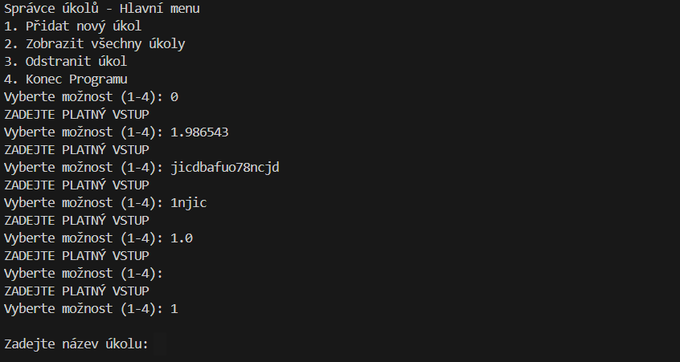
 | TC15 | Hlavní menu - úprava / editace úkolu | Kontrola možnosti editace už založeného úkolu. | Spustená funkce hlavni_menu() | 1. Spustiť hlavni_menu() 2. kontrola zobrazenia ponuky menu 3. vybrať číslo zo zoznamu, ktoré odpovedá možnosti Upravit | Podľa zadania nie je v hlavnom menu možnosť Upravit, uložený úkol pravdepodobne nebude možné editovať. | V hlavnom menu nie je možnosť Upravit úkol, jediná možnosť ako to spraviť, je zmazať celý úkol a vytvoriť ho znovu. Je to zdĺhavé a úkol nebude mať rovnaký index. | Fail | Preverenie možnosti užívateľa opraviť názov alebo zadanie už vytvoreného úkolu. Ide o dôležitú funkci, popis úkolu sa môže časom pozmeniť alebo doplniť, prípadne ide o možnosť opravy preklepov, prepisu názvu alebo popisu do zrozumiteľnejšej podoby a pod. Riešením by mohlo byť pridanie ďalšej voľby do hlavného menu. Po jej zvolení by sa zobrazil zoznam uložených úkolov, užívateľ by vybral ten, čo chce upraviť.
Přidat úkol | TC16 | Pridanie nového úkolu | Vyplnenie požadovaných polí pre pridanie nového úkolu | Spustená funkce hlavni_menu() Výber a potvrdenie voľby č. 1 | 1. Spustiť hlavni_menu() 2. kontrola zobrazenia ponuky menu 3. zadať voľbu č. 1, potvrdiť 4. vyplniť názov úkolu a potvrdiť 5. vyplniť popis úkolu a potvrdiť | Po vyplnení názvu úkolu sa objaví druhý riadok s výzvou k vyplneniu popisu úkolu. Po vyplnení popisu a jeho potvrdení sa objaví potvrdzujúca hláška Úkol **** byl přidán a zobrazí sa ponuka hlavného menu. | Po vyplnení oboch požadovaných polí sa zobrazilo potvrdenie o pridaní úkolu do zoznamu a zobrazilo sa hlavné menu (priložený obrázok). | Pass | Test overuje správnosť krokov pre pridanie nového úkolu a zobrazenie hlavného menu po pridaní úkolu | 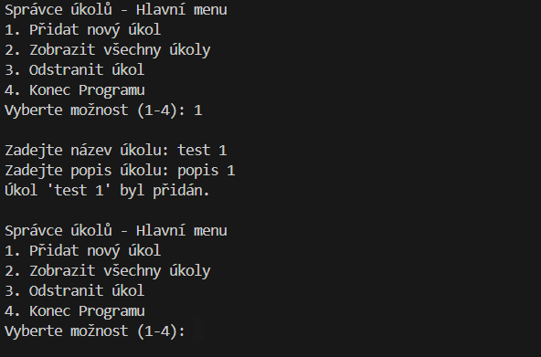
 | TC17 | Pridanie nového úkolu - obsah zobrazeného textu | Kontrola zobrazovaného textu - správnosť viet, prehľadnosť, zrozumiteľnosť. | Spustená funkce hlavni_menu() Výber a potvrdenie voľby č. 1 | 1. Spustiť hlavni_menu() 2. kontrola zobrazenia ponuky menu 3. zadať voľbu č. 1, potvrdiť 4. vyplniť názov úkolu a potvrdiť 5. vyplniť popis úkolu a potvrdiť | Pre vyplnenie oboch polí sa najprv zobrazí výzva k vyplneniu názvu, následne výzva k vyplneniu popisu a po potvrdení veta o pridaní úkolu do zoznamu. Nakoniec sa zobrazí znovu hlavné menu (viz obrázek) | Texty s výzvou na vyplnenie vstupov, potvrdenie o pridaní úkolu a znovu zobrazené hlavné menu odpovedajú zobrazení na obrázku. | Pass
 | TC18 | Pridanie nového úkolu - nevyplnené pole Název | Pokus o založenie úkolu bez vyplneného poľa pre název | Spustená funkce hlavni_menu() Výber a potvrdenie voľby č. 1 | 1. Spustiť hlavni_menu() 2. kontrola zobrazenia ponuky menu 3. zadať voľbu č. 1, potvrdiť 4. názov úkolu nechať prázdny a potvrdiť 5. vyplniť popis úkolu a potvrdiť | Objeví se hláška Pole název a popis nesmí být prázdné a užívateľ je vyzvaný znovu k vyplneniu údajov. | Objavilo sa upozornenie na nevyplnené pole a znovu sa objavila možnosť zadania názvu úkolu. (viz obrázok) | Pass | Test preveruje vyplnenie povinných polí pre vytvorenie nového úkolu. | 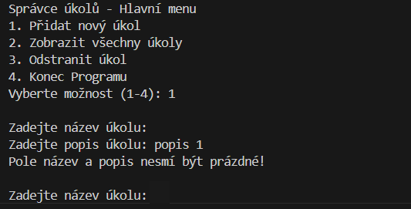
 | TC19 | Pridanie nového úkolu - nevyplnené pole Popis | Pokus o založenie úkolu bez vyplneného poľa pre popis | Spustená funkce hlavni_menu() Výber a potvrdenie voľby č. 1 | 1. Spustiť hlavni_menu() 2. kontrola zobrazenia ponuky menu 3. zadať voľbu č. 1, potvrdiť 4. vyplniť názov úkolu a potvrdiť 5. popis úkolu nechať prázdny a potvrdiť | Objaví sa hláška Pole název a popis nesmí být prázdné a užívateľ je vyzvaný znovu k vyplneniu údajov. | Objavilo sa upozornenie na nevyplnené pole a znovu sa objavila možnosť zadania názvu úkolu. | Pass | Test preveruje vyplnenie povinných polí pre vytvorenie nového úkolu.
 | TC20 | Pridanie nového úkolu - nevyplnené oba políčka | Pri zakladaní úkolu ostanú obe políčka prázdne | Spustená funkce hlavni_menu() Výber a potvrdenie voľby č. 1 | 1. Spustiť hlavni_menu() 2. kontrola zobrazenia ponuky menu 3. zadať voľbu č. 1, potvrdiť 4. názov úkolu nechať prázdny a potvrdiť 5. popis úkolu nechať prázdny a potvrdiť | Objaví sa hláška Pole název a popis nesmí být prázdné a užívateľ je vyzvaný znovu k vyplneniu údajov. | Objavilo sa upozornenie na nevyplnené pole a znovu sa objavila možnosť zadania názvu úkolu. | Pass | Test preveruje vyplnenie povinných polí pre vytvorenie nového úkolu.
 | TC21 | Pridanie nového úkolu - extrémne dlhý názov aj popis | Test rýchlosti založenia úkolu v prípade extrémne dlhých vstupov v poli název aj popis | Spustená funkce hlavni_menu() Výber a potvrdenie voľby č. 1 | 1. Spustiť hlavni_menu() 2. kontrola zobrazenia ponuky menu 3. zadať voľbu č. 1, potvrdiť 4. vyplniť extrémne dlhý názov (aspoň 200 znakov) a potvrdiť 5. vyplniť extrémne dlhý popis (aspoň 200 znakov) a potvrdiť | Po vyplnení polí sa objaví veta o úspešnom založení prípadu. Doba vytvorenia prípadu bude krátka - podobná ako u krátkych platných vstupov. | Po vyplnení sa objavilo potvrdenie o vytvorení úkolu takmer okamžite, nezaznamenala som žiadnu prodlevu. | Pass | Testuje sa doba uloženia úkolu s dlhým názvom alebo popisom.
 | TC22 | Pridanie nového úkolu - omylom zvolená voľba v hlavnom menu | Test chovania programu v prípade, že užívateľ v hlavnom menu omylom vyberie možnosť č. 1, ale nechce pridať žiaden úkol | Spustená funkce hlavni_menu() Výber a potvrdenie voľby č. 1 | 1. Spustiť hlavni_menu() 2. kontrola zobrazenia ponuky menu 3. zadať voľbu č. 1, potvrdiť 4. názov úkolu nechať prázdny a potvrdiť 5. popis úkolu nechať prázdny a potvrdiť | Objaví sa hláška Pole název a popis nesmí být prázdné a užívateľ je vyzvaný znovu k vyplneniu údajov, až kým nevyplní požadované vstupy. | Objavilo sa upozornenie na nevyplnené pole a znovu sa objavila možnosť zadania názvu úkolu, užívateľ ale nemá inú možnosť než úkol vytvoriť, nemôže opustiť voľbu bez vykonania akcie. | Fail | Test overuje možnosť návratu do hlavného menu bez splnenia vybranej akce. Týka sa to prípadov, kedy užívateľ v hlavnom menu omylom vyberie možnosť, ktorú ale nechcel spustiť. Možným riešením by bolo pred názov úkolu pridať riadok s informáciou o voľbe, napr. 0, ktorá by vrátila užívateľa do hlavného menu.
Zobrazit úkol | TC23 | Test uloženia vytvorených úkolov | Test správneho uloženia úkolov do zoznamu | Spustená funkce hlavni_menu() Vytvorenie nových úkolov - možnosť č. 1 Výber a potvrdenie voľby č. 2 | 1. Spustiť hlavni_menu() 2. kontrola zobrazenia ponuky menu 3. zadať voľbu č. 1, potvrdiť 4. vyplniť názov úkolu a potvrdiť 5. vyplniť popis úkolu a potvrdiť 6. 1x zopakovať kroky 3-5 7. zadať voľbu č. 2, potvrdiť | Objaví sa očíslovaný zoznam úkolov, ktoré sme pred voľbou 2 v hlavnom menu vytvorili. | Objavil sa zoznam úkolov podľa obrázku. | Pass | Test overuje funkčné a správne ukládanie úkolov do zoznamu | 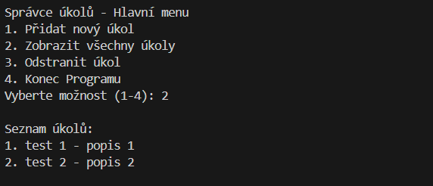
 | TC24 | Zobrazenie úkolov | Kontrola správneho zobrazenia úkolov | Spustená funkce hlavni_menu() Vytvorenie nových úkolov - možnosť č. 1 Výber a potvrdenie voľby č. 2 | 1. Spustiť hlavni_menu() 2. kontrola zobrazenia ponuky menu 3. zadať voľbu č. 1, potvrdiť 4. vyplniť názov úkolu a potvrdiť 5. vyplniť popis úkolu a potvrdiť 6. 1x zopakovať kroky 3-5 7. zadať voľbu č. 2, potvrdiť | Objaví sa očíslovaný zoznam úkolov, ktoré sme pred voľbou 2 v hlavnom menu vytvorili. Hneď pod ním sa zobrazí ponuka hlavného menu (viz obrázok) | Objavil sa zoznam úkolov podľa predlohy a spustila sa znovu ponuka hlavného menu | Pass | Test preveruje správne zobrazenie uložených úkolov v očíslovanom prehľade. | 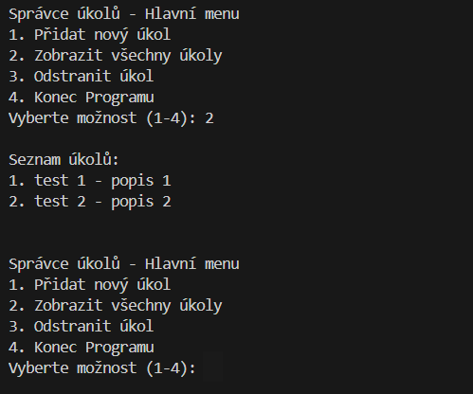
 | TC25 | Zobrazenie úkolov - omylom zvolená voľba v hlavnom menu | Test chovania programu v prípade, že užívateľ v hlavnom menu hneď vyberie možnosť 2 bez predošlého vytvorenia úkolu | Spustená funkce hlavni_menu() Výber a potvrdenie voľby č. 2 | 1. Spustiť hlavni_menu() 2. kontrola zobrazenia ponuky menu 3. zadať voľbu č. 2, potvrdiť | Objaví sa prázdny zoznam podľa predlohy na obrázku. Hneď na to sa spustí ponuka hlavného menu. | Objavil sa prázdny zoznam podľa predlohy a spustila sa ponuka hlavného menu. | Pass | Test overuje chovanie programu v prípade, že užívateľ klikne na možnosť 2 buď omylom, alebo bez predošlého vytvorenia úkolu s úmyslom zistiť, či zoznam obsahuje nejaké úkoly. | 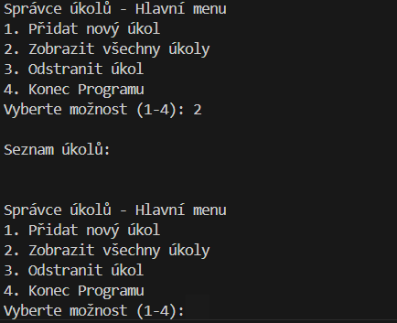
Odstranit úkol | TC26 | Odstránenie úkolu - kontrola textov | Kontrola zobrazovaného textu - správnosť viet, prehľadnosť, zrozumiteľnosť. | Spustená funkce hlavni_menu() Vytvorenie nových úkolov - možnosť č. 1 Výber a potvrdenie voľby č. 3 | 1. Spustiť hlavni_menu() 2. kontrola zobrazenia ponuky menu 3. zadať voľbu č. 1, potvrdiť 4. vyplniť názov úkolu a potvrdiť 5. vyplniť popis úkolu a potvrdiť 6. 1x zopakovať kroky 3-5 7. zadať voľbu č. 3, potvrdiť | Po výbere č. 3 sa zobrazí prehľad uložených očíslovaných úkolov. Pod ním sa zobrazí text s výzvou na vyplnenie čísla úkolu, ktorý si praje užívateľ zmazať (viz obrázok) | Zobrazil sa očíslovaný zoznam uložených úkolov a pod ním výzva na vyplnenie úkolu, ktorý si prajeme odstrániť. | Pass | Test preveruje správne zobrazenie uložených úkolov v očíslovanom prehľade, správnosť výzvy k vykonaniu akcie a potvrdzovacej hlášky. | 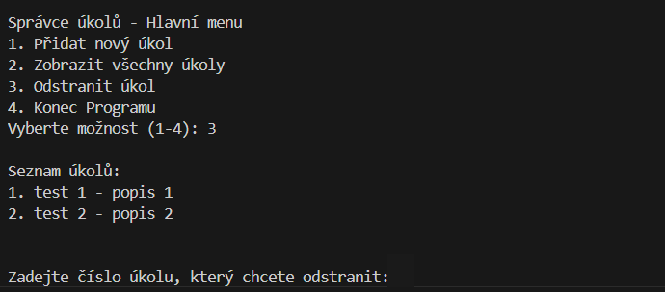
 | TC27 | Odstránenie úkolu | Kontrola funkčnosti odstránenia úkolu zo zoznamu | Spustená funkce hlavni_menu() Vytvorenie nových úkolov - možnosť č. 1 Výber a potvrdenie voľby č. 3 | 1. Spustiť hlavni_menu() 2. kontrola zobrazenia ponuky menu 3. zadať voľbu č. 1, potvrdiť 4. vyplniť názov úkolu a potvrdiť 5. vyplniť popis úkolu a potvrdiť 6. 1x zopakovať kroky 3-5 7. zadať voľbu č. 3, potvrdiť 8. vyplniť a potvrdiť platný vstup (napr. číslo 2) | Po výbere č. 3 sa zobrazí veta s potvrdením o odstránení úkolu, ktorý mal predtým v zozname index 2. Vo vete bude iba název úkolu, bez jeho popisu. Nezobrazí sa upravený zoznam úkolov. Nakoniec sa zobrazí znovu ponuka hlavného menu. (viz obrázek) | Zobrazila sa veta s názvom úkolu, ktorý bol zmazaný. Hneď na to sa zobrazilo hlavné menu. | Pass | Testuje sa odstránenie správneho úkolu po výbere možnosti. | 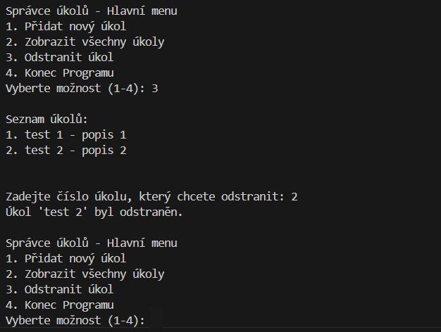
 | TC28 | Kontrola odstránenia úkolu zo zoznamu | Test správneho prevedenia odmazania - zobrazenie aktuálneho zoznamu úkolov voľbou č. 2 v hlavnom menu | Spustená funkce hlavni_menu() Vytvorenie nových úkolov - možnosť č. 1 Odmazanie úkolu - možnosť č. 3 Výber a potvrdenie možnosti č. 2 | 1. Spustiť hlavni_menu() 2. kontrola zobrazenia ponuky menu 3. zadať voľbu č. 1, potvrdiť 4. vyplniť názov úkolu a potvrdiť 5. vyplniť popis úkolu a potvrdiť 6. 1x zopakovať kroky 3-5 7. zadať voľbu č. 3, potvrdiť 8. vyplniť a potvrdiť platný vstup (napr. číslo 2) 9. zadať voľbu 2 v hlavnom menu a potvrdiť | Zobrazí sa zoznam úkolov bez odmazaného úkolu č. 2. Hneď na to sa zobrazí hlavné menu. | Zobrazil sa aktualizovaný zoznam úkolov bez odmazaného úkolu. Za tým sa zobrazilo hlavné menu. (viz obrázok) | Pass | Po odstránení úkolu nevidíme aktualizovaný zoznam úloh, skontrolujeme to obyčajným zobrazením úkolov. | 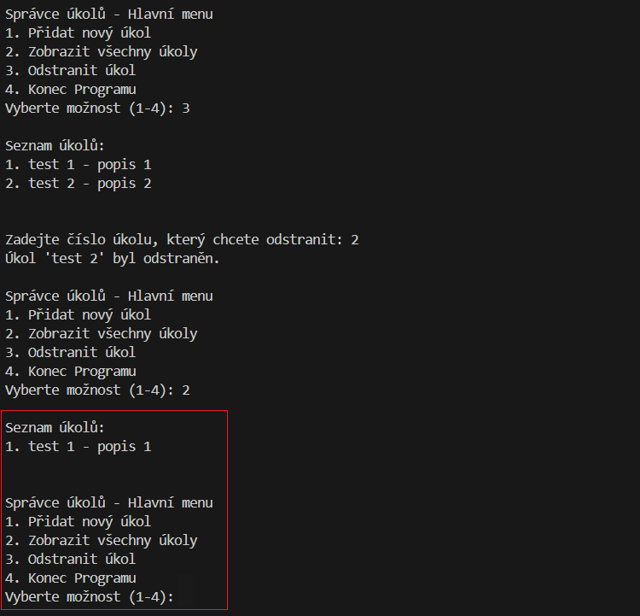
 | TC29 | Odstránenie úkolu - neplatný hraničný vstup | Test chovania aplikace pri odstraňovaní úkolu po zadaní neplatného čísla úkolu = 0 (hraničný prípad) | Spustená funkce hlavni_menu() Vytvorenie nových úkolov - možnosť č. 1 Spustená funkce odmazanie úkolu - možnosť č. 3 | 1. Spustiť hlavni_menu() 2. kontrola zobrazenia ponuky menu 3. zadať voľbu č. 1, potvrdiť 4. vyplniť názov úkolu a potvrdiť 5. vyplniť popis úkolu a potvrdiť 6. 1x zopakovať kroky 3-5 7. zadať voľbu č. 3, potvrdiť 8. vyplniť a potvrdiť číslo 0 | Po výbere neexistujúceho indexu úkolu vyskočí na užívateľa hláška Neznámé číslo úkolu. Zadejte znovu a objaví sa znovu zoznam úkolov s výzvou k vyplneniu č.úkolu, ktorý má byť odmazaný | Po výbere indexu 0 sa zobrazila hláška o neplatnom vstupe, znovu sa zobrazil zoznam úkolov a výzva k vyplneniu č. úkolu na odstránenie. | Pass | Test preveruje chovanie funkcie po vyplnení hraničných vstupov.
 | TC30 | Odstránenie úkolu - neplatný hraničný vstup | Test chovania aplikace pri odstraňovaní úkolu po zadaní neplatného čísla úkolu = 5 (hraničný prípad) | Spustená funkce hlavni_menu() Vytvorenie nových úkolov - možnosť č. 1 Spustená funkce odmazanie úkolu - možnosť č. 3 | 1. Spustiť hlavni_menu() 2. kontrola zobrazenia ponuky menu 3. zadať voľbu č. 1, potvrdiť 4. vyplniť názov úkolu a potvrdiť 5. vyplniť popis úkolu a potvrdiť 6. 1x zopakovať kroky 3-5 7. zadať voľbu č. 3, potvrdiť 8. vyplniť a potvrdiť číslo 5 | Po výbere neexistujúceho indexu úkolu vyskočí na užívateľa hláška Neznámé číslo úkolu. Zadejte znovu a objaví sa znovu zoznam úkolov s výzvou k vyplneniu č.úkolu, ktorý má byť odmazaný | Po výbere indexu 5 sa zobrazila hláška o neplatnom vstupe, znovu sa zobrazil zoznam úkolov a výzva k vyplneniu č. úkolu na odstránenie. | Pass | Test preveruje chovanie funkcie po vyplnení hraničných vstupov.
 | TC31 | Odstránenie úkolu - prázdny vstup | Test chovania aplikace pri odstraňovaní úkolu po zadaní prázdneho vstupu | Spustená funkce hlavni_menu() Vytvorenie nových úkolov - možnosť č. 1 Spustená funkce odmazanie úkolu - možnosť č. 3 | 1. Spustiť hlavni_menu() 2. kontrola zobrazenia ponuky menu 3. zadať voľbu č. 1, potvrdiť 4. vyplniť názov úkolu a potvrdiť 5. vyplniť popis úkolu a potvrdiť 6. 1x zopakovať kroky 3-5 7. zadať voľbu č. 3, potvrdiť 8. nič nevyplniť, len potvrdiť | Po potvrdení prázdneho vstupu vyskočí na užívateľa hláška Neznámé číslo úkolu. Zadejte znovu a objaví sa znovu zoznam úkolov s výzvou k vyplneniu č.úkolu, ktorý má byť odmazaný | Po potvrdení prázdneho vstupu sa zobrazila hláška o neplatnom vstupe, znovu sa zobrazil zoznam úkolov a výzva k vyplneniu č. úkolu na odstránenie. | Pass | Test vyhodnotenia prádneho vstupu ako neplatného a opakovania výzvy k vyplneniu č. úkolu.
 | TC32 | Odstránenie úkolu - neplatný vstup | Test chovania aplikace pri odstraňovaní úkolu po zadaní neplatného vstupu - kombinácia čísel/písmen/symbolov | Spustená funkce hlavni_menu() Vytvorenie nových úkolov - možnosť č. 1 Spustená funkce odmazanie úkolu - možnosť č. 3 | 1. Spustiť hlavni_menu() 2. kontrola zobrazenia ponuky menu 3. zadať voľbu č. 1, potvrdiť 4. vyplniť názov úkolu a potvrdiť 5. vyplniť popis úkolu a potvrdiť 6. 1x zopakovať kroky 3-5 7. zadať voľbu č. 3, potvrdiť 8. vyplniť a potvrdiť ľubovoľný neplatný vstup | Po výbere neexistujúceho indexu úkolu vyskočí na užívateľa hláška Neznámé číslo úkolu. Zadejte znovu a objaví sa znovu zoznam úkolov s výzvou k vyplneniu č. úkolu, ktorý má byť odmazaný | Po výbere neplatného vstupu sa zobrazila hláška o neplatnom vstupe, znovu sa zobrazil zoznam úkolov a výzva k vyplneniu č. úkolu na odstránenie. (viz obrázok) | Pass | Test preveruje schopnosť funkce prijať len platné vstupy a po vyplnení čísel mimo rozsah uložených úkolov, prípadne neplatných vstupov opakovať voľbu. | 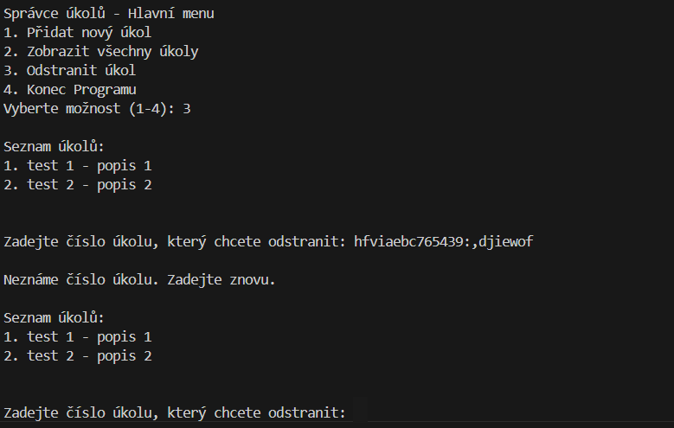
 | TC33 | Odstránenie úkolu - omylom zvolená voľba v hlavnom menu | Test chovania programu v prípade, že užívateľ v hlavnom menu omylom vyberie možnosť č. 3, ale nechce odstrániť žiaden úkol | Spustená funkce hlavni_menu() Výber a potvrdenie voľby č. 3 | 1. Spustiť hlavni_menu() 2. kontrola zobrazenia ponuky menu 3. zadať voľbu č. 3, potvrdiť 4. číslo úkolu k odstráneniu nechať prázdne 5. potvrdiť | Objaví sa hláška Neznámé číslo úkolu. Zadejte znovu a užívateľ je vyzvaný znovu k vyplneniu údajov, až kým nevyplní požadované vstupy. | Objavilo sa upozornenie na nevyplnené pole a znovu sa objavila možnosť zadania čísla úkolu, užívateľ ale nemá inú možnosť než úkol odmazať, nemôže opustiť voľbu bez vykonania akcie. Ak omylom zvolí voľbu 3 v čase, kedy je zoznam úkolov prázdny, nedokáže zadať platný vstup a teda vrátiť sa do hlavného menu. | Fail | Test overuje možnosť návratu do hlavného menu bez splnenia vybranej akce. Týka sa to prípadov, kedy užívateľ omylom vyberie možnosť, ktorú ale nechcel spustiť. Možným riešením by bolo pred názov úkolu pridať riadok s informáciou o voľbe, napr. 0, ktorá by vrátila užívateľa do hlavného menu.
 | TC34 | Odstránenie úkolu - kombinácia neplatných vstupov | Kontrola kombinácie neplatných vstupov zakončených platným vstupom. | Spustená funkce hlavni_menu() Vytvorenie nových úkolov - možnosť č. 1 Spustená funkce odmazanie úkolu - možnosť č. 3 | 1. Spustiť hlavni_menu() 2. kontrola zobrazenia ponuky menu 3. zadať voľbu č. 1, potvrdiť 4. vyplniť názov úkolu a potvrdiť 5. vyplniť popis úkolu a potvrdiť 6. 1x zopakovať kroky 3-5 7. zadať voľbu č. 3, potvrdiť 8. X-krát vyplniť a potvrdiť ľubovoľný neplatný vstup 9. nakoniec zadať platnú hodnotu a potvrdiť | Po zadaní neplatnej voľby sa objaví hláška Neznámé číslo úkolu. Zadejte znovu a následne sa zobrazí nová výzva k výberu voľby č. úkolu. Toto sa bude opakovať až do výberu platného vstupu. | Po každom vyplnení neplatného vstupu sa zobrazila hláška o neplatnom vstupu a výzva k vyplneniu nového vstupu. Po vyplnení platného vstupu sa spustila príslušná akcia. | Pass | Test preveruje správne chovanie aplikácie pri neplatných vstupoch - nespustenie úkolu a výzvy k zadaniu platného vstupu.
 | TC35 | Číselná rada zoznamu úkolov po odstránení úkolu | Kontrola zachovania postupnosti číslovania úkolov v zozname po odmazaní jedného úkolu zo zoznamu uprostred | Spustená funkce hlavni_menu() Vytvorenie nových úkolov - možnosť č. 1 Spustená funkce odmazanie úkolu - možnosť č. 3 Odmazanie úkolu č. 2 | 1. Spustiť hlavni_menu() 2. kontrola zobrazenia ponuky menu 3. zadať voľbu č. 1, potvrdiť 4. vyplniť názov úkolu a potvrdiť 5. vyplniť popis úkolu a potvrdiť 6. 2x zopakovať kroky 3-5 7. zadať voľbu č. 3, potvrdiť 8. vyplniť voľbu 2 a potvrdiť 9. v hlavnom menu zvoliť možnosť 2 a potvrdiť | Po vytvorení 3 úkolov (1. = test 1, 2. = test 2, 3. = test 3) odmažeme úkol č. 2. Následne si pak necháme zobraziť aktuálny zoznam úkolov, v ktorom bude toto poradie: 1. = test 1 2. = test 3 Hneď na to sa zobrazí hlavné menu. | Po odmazaní úkolu uprostred zoznamu sa číslo úkolov poupravilo tak, že bola zachovaná postupnosť číslovania záznamov v zozname. Hneď potom sa zobrazilo hlavné menu. (viz obrázok) | Pass |  | 